상품제안서
두꺼운 믹싱글라스유리잔 | 상품코드: F31247

 |  |  |  |  |  |  | 02-412-0044 | www.easy1.co.kr
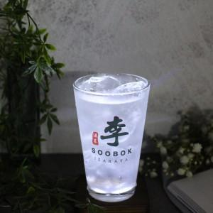

【상세/제작정보】 | 한박스 입수량 : 24개 택배정보 및 비용 : 롯데택배, 3000원 박스없을경우 뽁뽁이나 지업류로 싸여져서 출고

【인쇄/포장옵션】 | 컬러필름인쇄 / 포장불가능

【공급단가】 | 수량 | 100~ | 300~ | 500~ | 1,000~ | 3,000~
*VAT별도 | 420ml | 2,760원 | 2,710원 | 2,640원 | 2,590원 | 2,530원
 | 500ml | 3,120원 | 3,060원 | 2,980원 | 2,930원 | 2,860원

【상품 URL】 | https://easy1.co.kr:443/src/goods_detail.php?gdno=31247

